Zadanie nr 5
 |  |  |  |  |  | Postepowanie nr 5
opis przedmiotu zamówienia - kombinezon ochronny letni
Lp. | Rzodzaj zamówienia | j.m. | Ilość | cena jedn. netto | stawka VAT | Cena jedn.brutto | Łączna wartość brutto
1 | Kombinezon ochronny letni | kpl | 120 | 0 | 23 |  | 0.00
 |  |  |  |  |  | RAZEM | 0.00

KOMBINEZON OCHRONNY LETNI
KOLOR: CZARNY
CHARAKTERYSTYKA SUROWCA
Tkanina zasadnicza: poliester lub poliamid min.200 dtex z apreturą wodoodporną
powleczenie żywicami poliuretanowymi w wykończeniu mikroporowatym dającym efekt paroprzepuszczalny (wodoszczelność min. 60 hPA, przepuszczalność pary wodnej min. 2000 g/m2 24h, odporność wybarwień zgodnie z PN-P82652, ciążar około 150g/m2).
- podszewka,
- foliowane elementy z taśmy odblaskowej pryzmatycznej w kolorze żółtym, spełniające
wymagania normy europejskiej EN - 471
Rysunek modelowy wyrobu
BLUZA
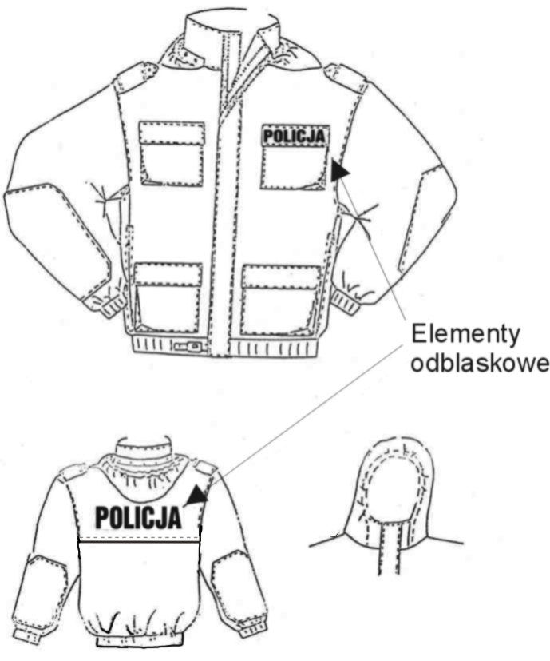

SPODNIE

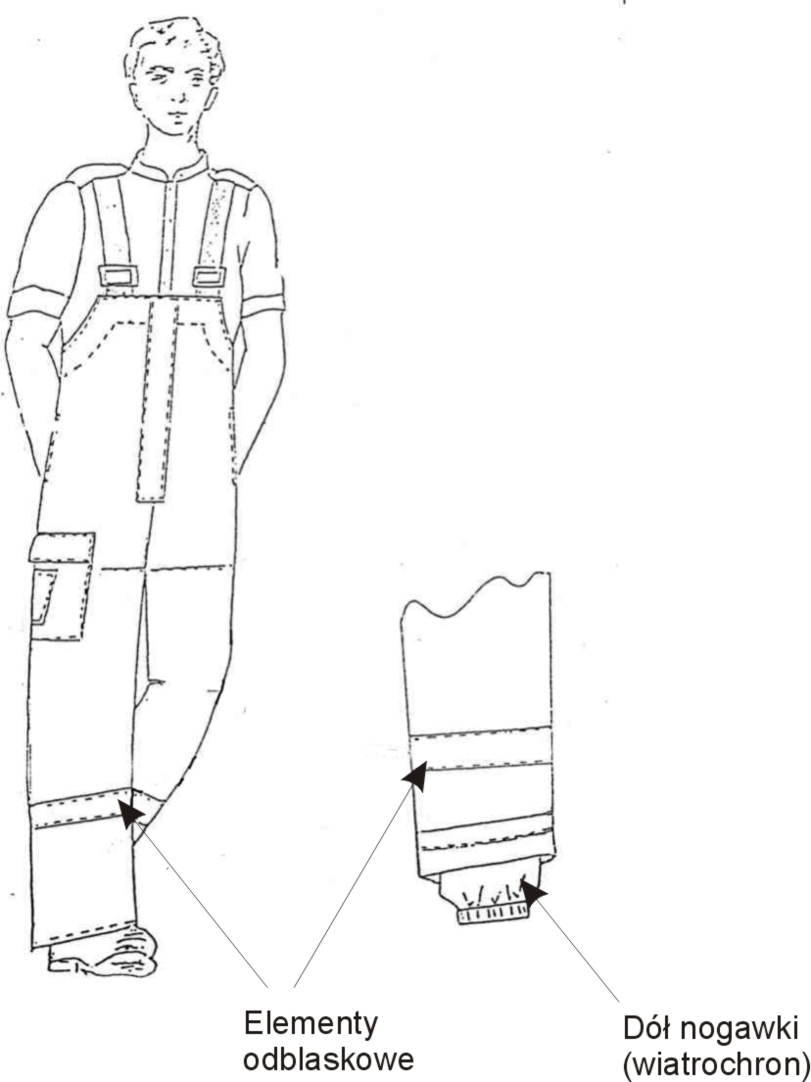

Opis ogólny wyrobu
 | BLUZA- wykonana jest na podszewce stylonowej, zapięta z przodu na zamek błyskawiczny dwusuwakowy rozdzielczy z doszytą plisą wodoszczelnie zapiętą na całej długości na taśmę samosczepną.
 | Na przodach na wysokości piersi i poniżej linii pasa naszyte kieszenie nakładane z mieszkami wykonanymi od strony szwu bocznego i patkami zapinanymi na taśmę samosczepną. W lewym przodzie na górnej patce naszyty mały napis „POLICJA” na żółtym odblaskowym tle o wymiarach 40 x 130 mm.
 | Rękawy jednoczęściowe od strony zewnętrznej wzmocnione, dołem ściągnięte gumą. Pod pachami wykonane są otwory wentylacyjne. Tył bluzy dwuczęściowy z karczkiem. Na tył karczka naszyty duży napis „POLICJA” na żółtym odblaskowym tle o wymiarach 100 x 310 mm. Dół karczka nastebnowany na tył z pozostawieniem 4 otworów wentylacyjnych. Strona wewnętrzna karczka odszyta siatką. Na szwach barkowych umieszczone naramienniki wszywane w kulę rękawa zapinane na guziki. W szwach bocznych wykonane otwory z wszytymi zamkami. Od strony wewnętrznej bluza wykończona jest podszewką, w przodach na wysokości piersi są odszyte dwie kieszenie zapinane na zamki błyskawiczne. Dół bluzy podwinięty i wykończony taśmą gumową z dodatkowym zapięciem na klamrę zatrzaskową. Szwy od strony wewnętrznej uszczelnione taśmą zabezpieczającą przed przemakaniem
 | SPODNIE- długie typu ogrodniczki w przodzie zapięte na zamek przykryty plisą zapiętą na taśmę samosczepną. Spodnie powyżej pasa przedłużone karczkami, do których doszyte są szelki z taśmy gumowej zapinane na klamry zatrzaskowe. Na przednich częściach nogawek od strony zewnętrznej naszyte są wzmocnienia kolan; w dolnej części nogawek naszyta dookoła taśma odblaskowa w kolorze żółtym o szerokości 50 mm. Na prawym boku naszyta kieszeń z patką zapiętą na taśmę samosczepną. Na kieszeni dodatkowo naszyta kieszeń - tunel W szwach bocznych odszyte wpuszczane kieszenie.
 | Tył spodni na linii pasa od strony wewnętrznej naszyty jest tunel ściągnięty taśmą gumową. W kroku wykonane otwory wentylacyjne. Dół nogawek podwinięty i przestebnowany. Od strony wewnętrznej wszyte ściągacze u dołu wykończone taśmą gumową. Szwy spodni uszczelnione taśmą zabezpieczającą przed przemakaniem.
 | Tabela klasyfikacji wielkości
 | Obwód klatki piersiowej. | Wzrost | Obwód pasa
 | 86 | 163-171-179-187 | 76
 | 92 | 163-171-179-187-195 | 82
 | 98 | 163-171-179-187-195 | 88
 | 104 | 163-171-179-187-195 | 94
 | 110 | 163-171-179-187-195 | 100
 | 116 | 171-179-187-195 | 106
 | 122 | 171-179-187-195 | 112

